Feret_LBLChi_rpmi
Column1 | Column2 | Column3 | Column4 | Column5 | Column6 | Column7
 | Area | Feret | FeretX | FeretY | FeretAngle | MinFeret |  | media individual |  |  |  | media-2*desvest | media+2*desvest | outliers x arriba | outliers x abajo
1 | 46505.583 | 268.707 | 1024 | 1007 | 42.14 | 218.702 |  | 242.418560 |  |  |  | 205.59830176 | 335.25619349
2 | 52029.912 | 333.95 | 992 | 1239 | 167.459 | 197.745 |  | 256.976541
3 | 95871.473 | 441.982 | 509 | 1501 | 68.823 | 301.159 |  | 364.838125 | media total | desvest total |  |  |  | outlier
4 | 46049.168 | 286.481 | 492 | 1114 | 32.048 | 214.022 |  | 247.615098 | 270.42724762 | 32.414472932
5 | 50110.537 | 278.171 | 1161 | 1047 | 3.153 | 241.753 |  | 259.323493
6 | 67889.675 | 326.924 | 855 | 1332 | 40.171 | 272.851 |  | 298.666269 |  |  | sin outliers
7 | 48956.611 | 262.449 | 383.861 | 398.829 | 90 | 237.501 |  | 249.663574 |  |  | media | desv
8 | 60975.191 | 302.747 | 756 | 1364 | 69.952 | 255.706 |  | 278.234118 |  |  | 263.76244955 | 17.246027881
9 | 56939.713 | 330.42 | 1265 | 390 | 154.157 | 214.601 |  | 266.286429
10 | 47329.784 | 293.45 | 1417 | 774 | 92.989 | 211.265 |  | 248.989386
11 | 56957.638 | 309.208 | 1396 | 463 | 16.563 | 228.52 |  | 265.819887
12 | 61027.637 | 389.073 | 796 | 1360 | 37.497 | 213.963 |  | 288.525954
13 | 55441.678 | 325.433 | 172 | 1914 | 32.732 | 221.812 |  | 268.672560

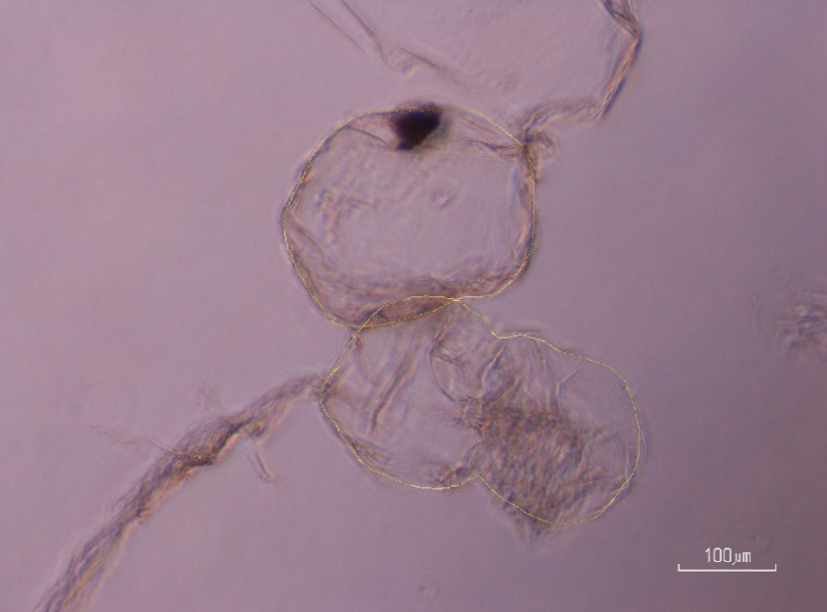
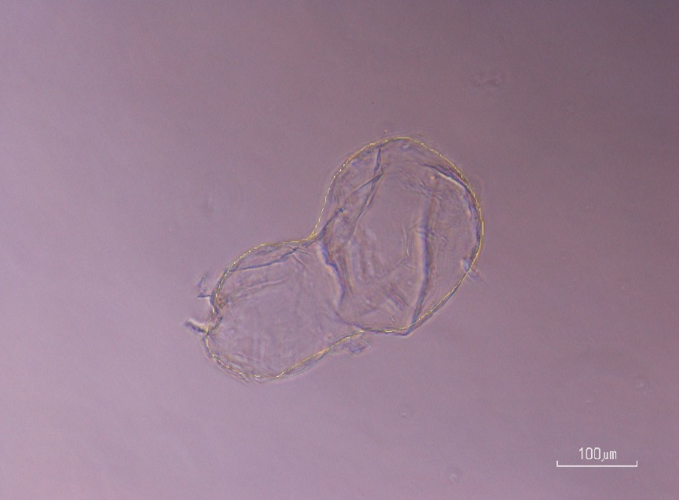

 |  | solo 2 mo |  |  |  |  | solo 1 mo

